상품제안서
[297x210] 탁상캘린더 독판 주문제작 | 상품코드: S23666

 |  |  |  |  |  |  | 02-713-8555 | www.synergygift.co.kr
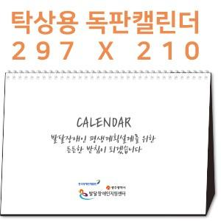

【상세/제작정보】 | <span style="font-size: 12pt;">​※ 기본 칼라양면인쇄 포함입니다.</span><p><span style="font-size: 12pt;">&nbsp;</span></p><p><span style="font-size: 12pt;">​※ 박인쇄 추가시 동판비 7,000원 부가세 별도 발생 됩니다.</span></p><p><span style="font-size: 12pt;">&nbsp;</span></p><p><span style="font-size: 12pt;"></span><span style="font-size: 16px;">​※ 디자인 데이터 원본(ai)파일 제공기준, 디자인의뢰시 별도 비용 발생</span></p><p><span style="font-size: 16px;">&nbsp; &nbsp;(디자인 난이도 및 페이지에 따라 비용 상이합니다.)</span></p><p><span style="font-size: 12pt;">&nbsp;</span></p><p><span style="font-size: 12pt;"></span></p><span style="font-size: 16px;">※ 배송비 1박스 40개 포장, 박스당 3,500원 부가세별도 발생</span>

【인쇄/포장옵션】 | 금박, 은박, 풀칼라 / 종이봉투 동봉

【공급단가】 | 수량 | 100~ | 300~ | 1,000~ | 5,000~ | 10,000~
*VAT별도 | 단가 | 8,820원 | 4,050원 | 2,400원 | 1,590원 | 1,460원

【상품 URL】 | https://www.synergygift.co.kr:443/src/goods_detail.php?gdno=23666

